NCH2s1
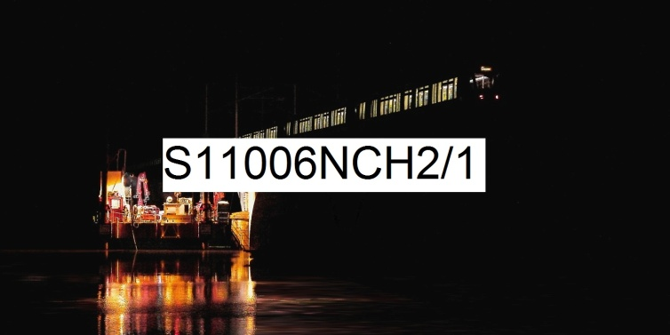 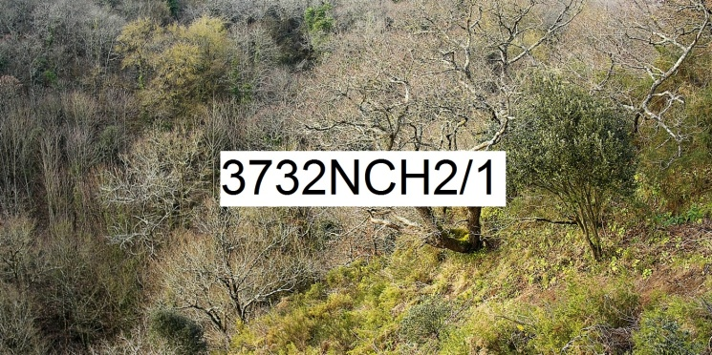
Numérique Couleur Horizontal rapport de format largeur 2 sur hauteur 1 | format de la photo, hors bord et encadrement |  |  | 20 x 10 | 40 x 20 | 80 x 40 | 120 x 60
 | nombre maximum de tirages et impressions par photo |  |  | illimité | illimité | 500 | 200
 | conditions de prise de vue |  |  | - | oui | oui | oui
 | numérotation |  |  | - | -
 | certificat d'authenticité |  |  | - | - | -
T I R A G E P A P I E R P H O T O |  |  | T P P | 20 x 10 | 40 x 20 | 80 x 40 | 120 x 60
Fuji Crystal DRII brillant | FUCRBR | sans bord blanc | SBB | 23 € | 33 € | 59 €
 |  | avec bord blanc 1 cm ( ! = L + 2 ; h + 2 ) | ABB1 |  |  | 66 €
Kodak Pro Andura brillant avec film brillant | KOBRFIBR | sans bord blanc (!20x10 sans film) | SBB | 33 € | 39 € | 79 € | 184 €
 |  | avec bord blanc 1 cm ( ! = L + 2 ; h + 2 ) | ABB1 |  |  | 92 € | 189 €
 |  | avec bord blanc 2 cm ( ! = L + 4 ; h + 4 ) | ABB2 |  |  | 94 € | 199 €
 |  | avec bord blanc 3 cm ( ! = L + 6 ; h + 6 ) | ABB3 |  |  |  | 209 €
I M P R E S S I O N D I R E C T E P R E T - A - A C C R O C H E R |  |  |  |  | IDPAC | 80 x 40 | 120 x 60
impression sur aluminium | IMALU |  |  |  | CSC | 212 € | 399 €
 |  | monté avec encadrement bois massif blanc champ 4 mm, profondeur 35 mm |  |  | MOAB10BL | 402 € | 674 €
Impression sur toile textile mat OU brillant | IMTTMA IMTTBR | monté avec caisson flottant érable massif blanc vide 29 mm, champ 21 mm, profondeur 60 mm |  |  | BAPL21ERBL | 1,039 € | 1,479 €
T I R A G E P A P I E R P H O T O P R E T - A - A C C R O C H E R |  |  |  |  | TPPPAC | 80 x 40 | 120 x 60
Fuji chrystal archive DRII brillant avec film brillant | FUCRFIBR | contre-collé sur aluminium |  |  | CSC | 282 € | 559 €
 |  | monté avec encadrement bois massif blanc champ 4 mm, profondeur 35 mm |  |  | MOAB10BL | 472 € | 834 €
 |  | monté avec caisson à interstice érable massif blanc vide 6 mm, champ 15 mm, profondeur 31 mm |  |  | MOBA15ERBL | 564 € | 959 €
Kodak Pro Andura brillant avec verre acrylique brillant |  | contre-collé sur aluminium |  |  | CSC | 449 € | 849 €
 |  | monté avec encadrement bois massif blanc champ 4 mm, profondeur 35 mm |  |  | MOAB10BL | 639 € | 1,124 €
 |  | monté avec caisson à interstice aluminium vide 5 mm, champ 2 mm, profondeur 25 mm |  |  | LOAB25AR | 672 € | 1,159 €
 | KOPRBRVEBR2 | monté avec caisson à interstice érable massif blanc vide 6 mm, champ 15 mm, profondeur 31 mm |  |  | MOBA15ERBL | 732 € | 1,249 €
 |  | monté avec caisson à interstice bois massif argent patiné vide noir 8 mm, champ argent 12 mm, profondeur noir 45 mm |  |  | MOBAR12NA | 842 € | 1,389 €
 |  | monté avec caisson à interstice aluminium vide 10 mm, champ 30 mm, profondeur 30 mm |  |  | LOSF30AR | 1,082 € | 1,699 €
 |  | monté avec caisson flottant érable massif blanc vide 29 mm, champ 21 mm, profondeur 60 mm |  |  | MOBAPL21ERBL | 1,234 € | 1,929 €
les prix sont indiqués TTC les frais d'expédition ne sont pas inclus |  | distance d'observation minimum |  |  |  | 72 cm | 105 cm

 |  | distance d'observation optimum |  |  |  | 275 cm | 409 cm

 |  | distance d'observation maximum |  |  |  | 616 cm | 919 cm

